构建镜像
手动构建
docker commit -m "Desc" Container_id [REPOSITORY[:TAG]]
例： | docker commit -m "my testing nginx" sadadsas12 mynginx:v1

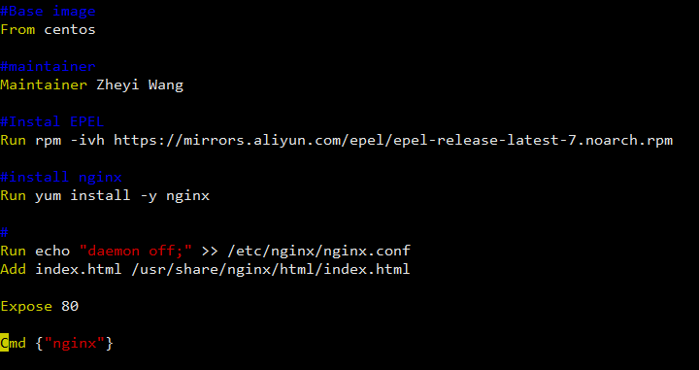
Dockerfile构建
预备dockerfile文件
vim Dockerfile |  | 注意：D必须大写

Dockerfile语法

FROM | 这个景象是基于哪个基础镜像 |  | 第一行必须是From
MAINTAINER | 支出维护者信息
RUN | 操作命令
ADD | Copy文件，自动解压
WORKDIR | 设置当前工作目录
VOLUME | 设置挂载主机目录
EXPOSE | 制定对外的端口
CMD | 容器启动后的命令

构建镜像

service docker start

docker build [OPTIONS] PATH | URL | -
例：docker build -t myniginx:v1 .

superviosr
安装
yum install supervisor

修改配置文件
vim /etc/supervisord.conf
nodaemon=true

vim /etc/supervisord.d/sshd.ini

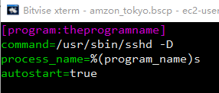

启动
/usr/bin/supervisord -c /etc/supervisord.conf | Error: Another program is already listening on a port that one of our HTTP servers is configured to use. Shut this program down first before starting supervisord.

查看是否启动
supervisorctl status

